상품제안서
인컬러문구세트 OPP14 (연필 색연필 샤프 자) | 상품코드: S03349

 |  |  |  |  |  |  | 02-713-8555 | www.synergygift.co.kr
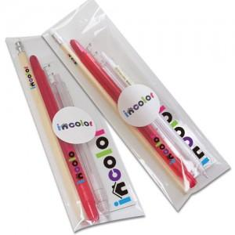

【상세/제작정보】 | <p><span style="font-size: 12pt;">* 연필 컬러인쇄 + 색연필 1도 인쇄 + 자 1도 인쇄 + 샤프 컬러인쇄 포함입니다.</span></p><p>&nbsp;</p><p><span style="font-size: 12pt;"></span><span style="font-size: 16px;">* 컬러 인쇄 시 흰색은 기본 인쇄되지 않습니다.&nbsp;</span></p><p><span style="font-size: 16px;">&nbsp; 화이트 배경 인쇄 추가시, 인쇄비 개당 + 50원 추가됩니다.</span><span style="font-size: 12pt;">​</span></p><p>&nbsp;</p>

【인쇄/포장옵션】 | 풀칼라 / 스티커부착

【공급단가】 | 수량 | 100~ | 500~ | 1,000~ | 3,000~ | 5,000~
*VAT별도 | 단가 | 1,460원 | 1,430원 | 1,380원 | 1,320원 | 1,270원

【상품 URL】 | https://www.synergygift.co.kr:443/src/goods_detail.php?gdno=9769

